勤務表補足
H28.03.01ver
【勤務表 補足】

 | 【 規定値について 】
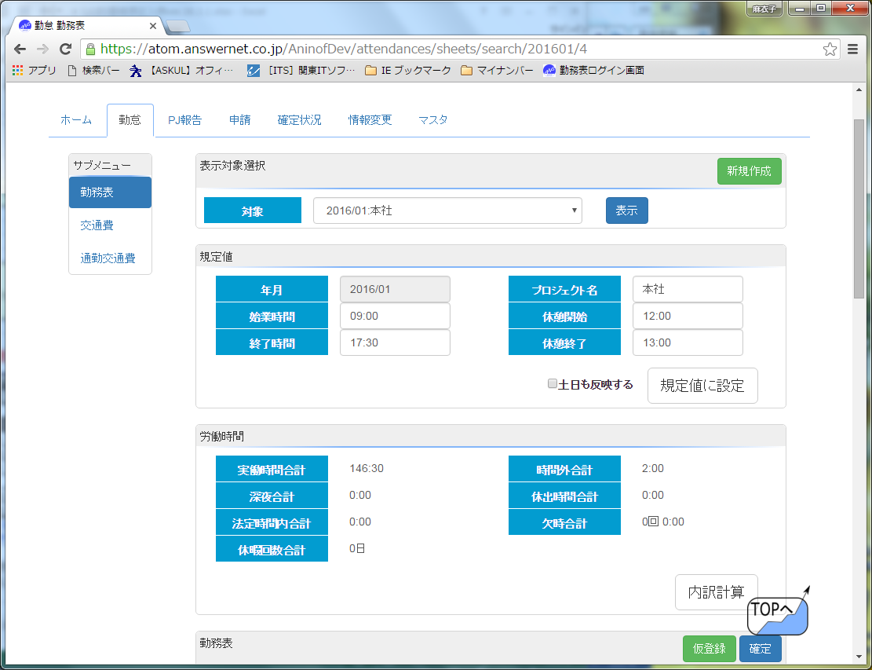

 |  |  |  |  |  |  |  | ●「始業時間」はそれぞれ顧客先に合わせた始業時間を入力する。

 |  |  |  |  |  |  |  |  | 例） | 9：00スタートの場合は9：00
 |  |  |  |  |  |  |  |  |  | 8：50スタートの場合は8：50

 |  |  |  |  |  |  |  | ●「終了時間」はそれぞれ顧客先に合わせた終了時間を入力する。

 |  |  |  |  |  |  |  |  | 例） | 18：00終了の場合は18：00
 |  |  |  |  |  |  |  |  |  | 17：20終了の場合は17：20

 |  |  |  |  |  |  |  | ●年月がこれから記入する対象年月になっているか確認する。

 |  |  |  |  |  |  |  | ●「休憩開始」はそれぞれ顧客先での休憩開始時間を入力する。

 |  |  |  |  |  |  |  | ●「休憩終了」はそれぞれ顧客先での休憩終了時間を入力する。

 |  |  |  |  |  |  |  | ここに誤りがあると、実働時間等に
 |  |  |  |  |  |  |  | 差異があるまま集計されるので注意！
 |  |  |  |  |  |  |  | 変更があった場合は、必ず変更すること。

 | 【 勤務表について 】
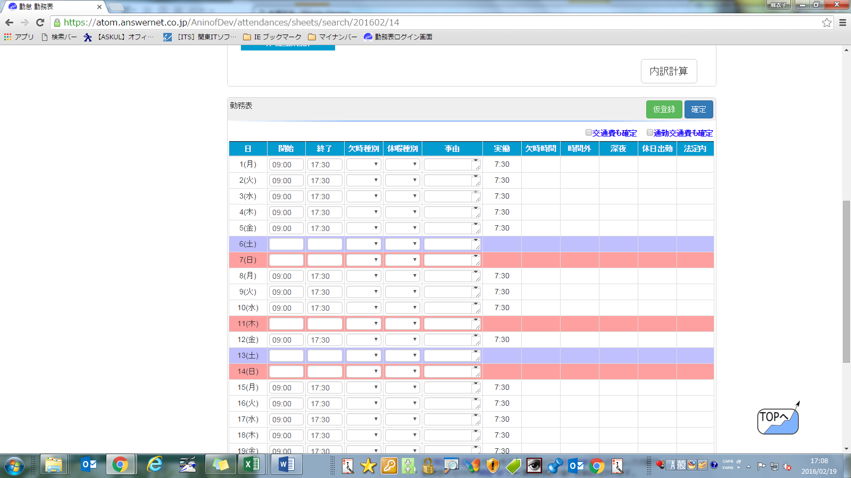

 |  |  |  |  |  |  |  | 開始時間・終了時間を入力（開始時間は本社の場合9：00、終了時間はタイムカードの時間）
 |  |  |  |  |  |  |  | 遅刻早退はタイムカードの時間を入力

 |  |  |  |  |  |  |  | 該当する「休暇」・「欠時」を選択する。
 |  |  |  |  |  |  |  | 有休、欠勤、午前半休、午後休、振休etc、「休暇」の場合は
 |  |  |  |  |  |  |  | 必ず事由に理由を入力すること。
 |  |  |  |  |  |  |  | 同じく「欠時」の遅刻、早退、交通遅延の場合も同様。
 |  |  |  |  |  |  |  | こちらの選択に誤りがあると、実働時間等に
 |  |  |  |  |  |  |  | 差異があるまま集計されるので注意！

 |  |  |  |  |  |  |  | →入力後に「内訳計算」ボタンを押すことで正しく表記される。
 |  |  |  |  |  |  |  | ※実働・時間外等は自動計算される。

 | 「休暇」から該当するものを選択すると、自動的に休暇届が作成される。内容が反映されるので、事由だけ記入すること。
 | 顧客先勤務表と実績で差異がある場合は、必ず事由欄に「実績」等分かるよう記入すること。
 | 帰社、健康診断、面接など必ず事由欄に記載する！

【 注意事項 】
 | ● | 月の途中で現場が変更になった場合は作業実績報告書のデータをそれぞれ作成すること！
 |  | 例）7/1～7/15、7/16～7/31で現場が別の場所の場合
 |  |  | →①7/1～7/15 の勤務表
 |  |  | →②7/16～7/31 の勤務表
 |  |  | ※①と②、開始時刻や休憩時間などはそれぞれの現場にあわせて作成すること。

 | ● | 1日の時間枠は始業時刻～翌始業時刻として入力をし、1日を超えた分は翌日分として入力する。
 |  |  | 例）7/4 開始9：00 終了翌10：00 の場合 （定時9：00-17：30）
 |  |  |  | 正 | 日付 | 開始 | 終了
 |  |  |  |  | 2014-07-04 | 9:00:00 | 9:00:00
 |  |  |  |  | 2014-07-05 | 9:00:00 | 10:00:00

 |  |  |  | 誤 | 日付 | 開始 | 終了
 |  |  |  |  | 2014-07-04 | 9:00:00 | 34：00
 |  |  |  | 誤 | 日付 | 開始 | 終了
 |  |  |  |  | 2014-07-04 | 9:00:00 | 0：00
 |  |  |  |  | 2014-07-05 | 0:00:00 | 10:00:00
 |  |  | ※終了を34：00と入力しない。（エラーが出る）
 |  |  | ※終了を0：00と入力し、翌日開始を0：00としない。（正しく算出されない）
 |  |  | ※一度退社した後、同日に再び勤務があった場合は一度総務までご相談下さい。
 |  |  | 例）開始 7/4午前9：00 終了 7/5午前10:00 7/5の午後5：00に再び出社した場合など

 | ● | 「交通費申請書」・「通勤交通費申請書」・「通勤手当申請書」は、必要時のみ入力する。何もない場合は確定ボタンのみ。

 | ● | その他入力例
 |  | 例１ |  | 午前中部課会に出席し、午後から現場に出社
 |  |  |  |  | →部課会開始時間の9：00が出勤時間となる。客先勤務表と差異があっても構わない。
 |  |  |  |  | (客先開始時間と部課会開始時間に差異がある場合はシフト勤務扱いとなる）
 |  | 例2 |  | AM健康診断に行き、PM午後休またはＰＭより現場に出社（必ず備考欄にＡＭ健康診断と記載する。）
 |  |  |  |  | →健康診断開始時間を出勤時間とする。（控除無し）午後は午後休を選択。またその後現場へ出た場合は終了時間の記入をする。
 |  | 例3 |  | ＰM健康診断に行き、ＡM午前休またはＡＭ現場に出社（必ず備考欄にＰＭ健康診断と記載する。）
 |  |  |  |  | →所定どおり勤務開始時間を記載。または、午前休タブを選択。午前休の場合、健康診断開始時間と終了時間をそのまま記載する。（控除無し）
 |  | 例4 |  | 交通遅延の場合
 |  |  |  |  | →出勤時間に所定勤務時間を記載するのではなく、実際開始した時間を記載する。欠時種別にある交遅タブを必ず選択すること。

 | ● | 入力がうまくできない場合
 |  | → | 本社までお問合せ下さい。

 | ● | メールで送信ができない場合（パソコンを持っていない、または設定がうまくできない）
 |  | → | 必ず事前に本社に連絡をし、指示を受けてください。

PJ報告補足
【PJ報告 補足】

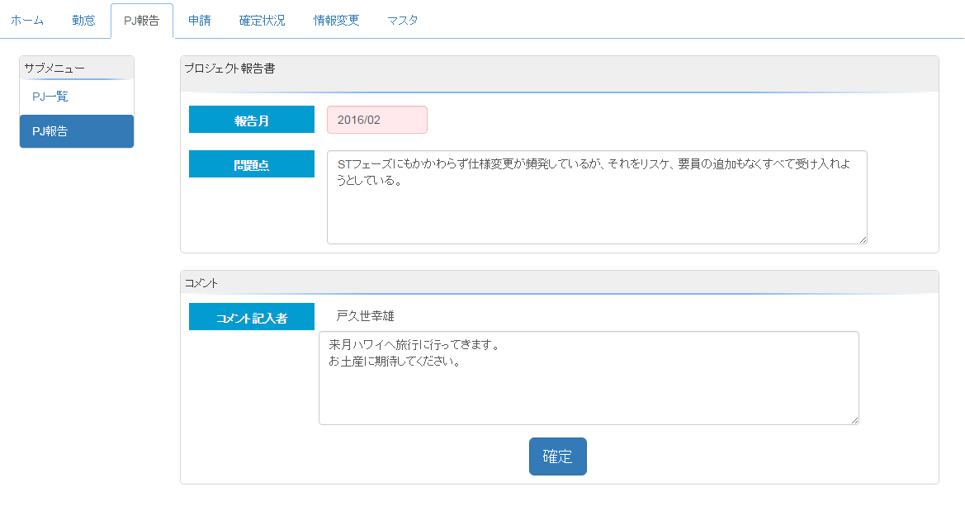
 |  | ●報告月の指定を間違えないように。

 | プロジェクト報告書を記入後、「確定」ボタンをクリックしたタイミングで、各チームリーダーへメール通知される。
 | また、各チームリーダーがコメントを記入して、「コメントをつける」ボタンをクリックしたタイミングで、
 | 各メンバーへメール通知される。

交通費と通勤交通費など補足
28.03.01ver
【 交通費と通勤交通費 補足 】
 | ※金額は交通費、通勤交通費共に一律切符料金にて入力する（IC不可）
 | ※必ず、用途欄を記入すること（例：帰社、面談、健康診断、客先都合など）

 | ◆通勤交通費申請書は下記のいずれかが発生した場合に申請する。
 |  | ①「自宅から最寄り駅まで発生したバス代」 |  | （定期的に使用する場合）
 |  | ②「駅から顧客先まで発生したバス代」 |  | 初回は通勤手当申請書の申請も忘れずに！
 |  |  | ※2㌔以上の場合のみ
 |  | ③「定期代の支給がなく、日割りで支給される通勤交通費」
 |  |  | ※月の途中で引越しをした場合や、月の途中で現場変更があった場合などの交通費を入力する。

 | ◆交通費申請書は下記のいずれかが発生した場合に申請する。（実費）
 |  | ① | 「顧客先で発生した交通費」（面談、顧客先 etc）
 |  | ② | 「本社帰社時の交通費」（部課会含む）
 |  | ③ | 「面談に行く（帰る）ための交通費」

【 通勤手当 補足 】
 | 定期代に変更があった場合かバス経路に変更があった場合のみ提出
 | ※毎月提出する必要はない
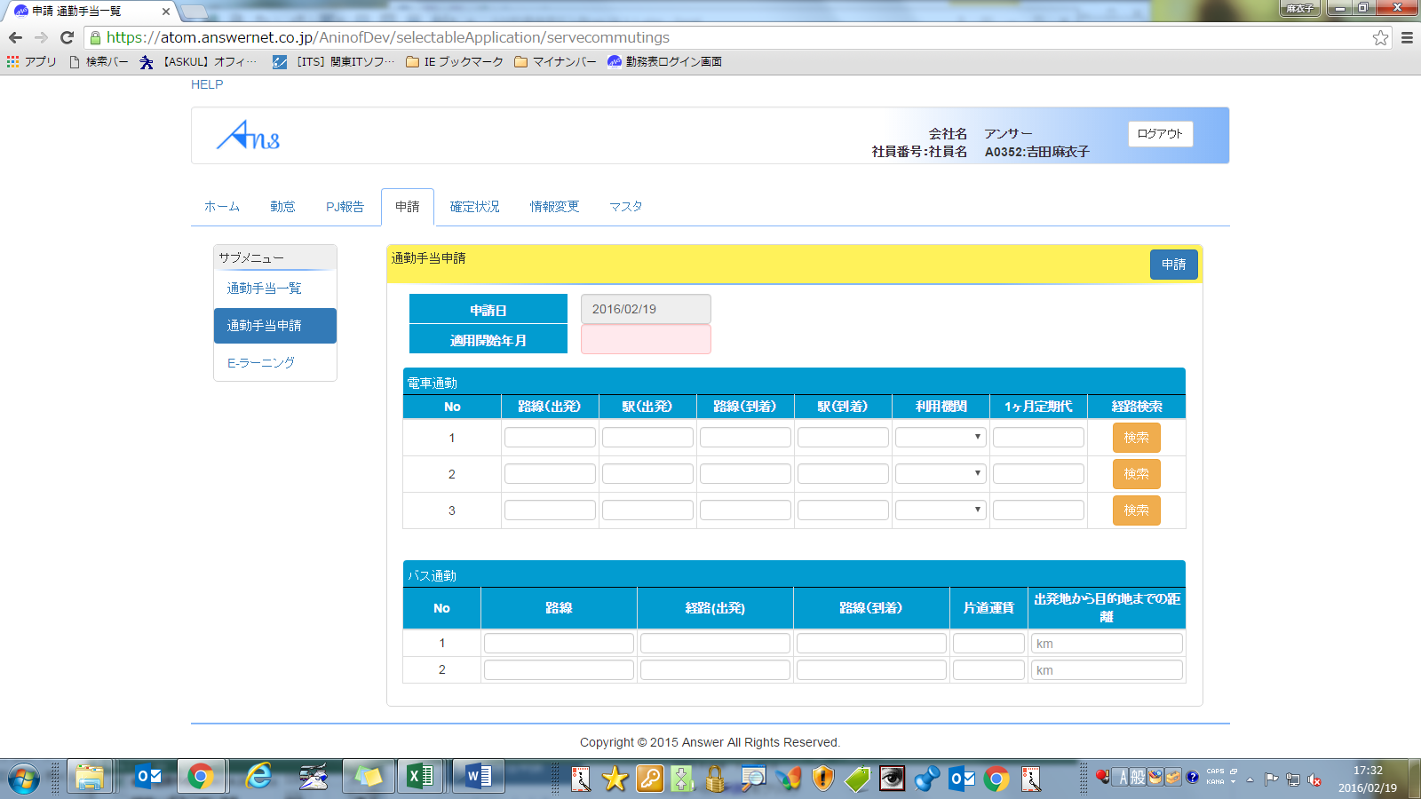

 |  |  |  |  | <開始月>誤りの無いよう、申請して下さい。

 |  |  |  |  | <電車代の申請>

 | 【バス代の申請時の注意】
 |  | バスを利用する方は、定期代申請と同じく初回のみ、
 |  | 通勤手当申請書にて経路と距離の申請をお願いします。
 |  |  | （自宅から最寄駅、顧客先から最寄駅など通勤手段として利用する場合全てが申請対象です）
 |  | また、バス代については、日割り計算となりますので通勤交通費申請書にて
 |  | かかった分の申請を毎月して下さい。

 |  |  | ※自宅から最寄駅までの間でバスを利用する場合は２ｋｍ以上の場合に限る。
 |  |  | ※駅から顧客先までの間でバスを利用する場合は２ｋｍ以上の場合に限る。

